KONTRAK - Menu Add or Update
Tambah |  | Catatan Temuan | Catatan Temuan 8Mei 2020
ID Data Kontrak | (Otomatis saat di simpan) |  | Masih "Nomor Kontrak", belum Diganti dengan "ID Data Kontrak"
Perusahaan | < Combo Box> diambil dr data Master Mitra kolom Perusahaan |  | Masih "Mitra" belum Diganti dengan "Perusahaan"
Klasifikasi | (Otomatis terisi Klasifikasi dari Perusahaan yg dipilih) |  | OK
Lokasi Gedung | < Combo Box> diambil dr data Master Aset kolom "Nama Gedung" where Status Asset Komersial |  | Belum, Link dengan Nama Gedung di data Aset. Sesuaikan dengan status komersial. Apabila hanya 2 yang komersial, maka yang muncul hanya ada 2
Alamat | (Otomatis saat di pilih lokasi Gedung) |  | Alamat dan Kota harusnya terpisah. Alamat otomatis dari gedung yang dipilih sesuai kolom Lokasi Gedung
Kota | (Otomatis saat di pilih lokasi Gedung) |  | Alamat dan Kota harusnya terpisah. Kota otomatis dari gedung yang dipilih sesuai Lokasi Gedung
Tanggal BAK Telkom - GSD | <date> |  | OK
Tanggal Kontrak Telkom - GSD | <date> |  | OK
Nomor Kontrak Telkom - GSD | <text> |  | OK
Tanggal BASO Telkom - GSD | <date> |  | OK
Tanggal BAK Mitra - GSD | <date> |  | OK
Tanggal Kontrak Mitra - GSD | <date> |  | OK
Nomor Kontrak Mitra - GSD | <text> |  | OK
Tanggal Komersial | <date> |  | OK
Durasi Kontrak (Thn) | <number> |  | OK
Skema Kerjasama Telkom - GSD | < Combo Box> diambil dr data Master Skema Kerjasama |  | OK
Nilai Skema Kerjasama Telkom - GSD | <text> |  | OK
Skema Kerjasama Mitra - GSD | < Combo Box> diambil dr data Master Skema Kerjasama |  | OK
Nilai Skema Kerjasama Mitra - GSD | <text> |  | OK
Investasi | <text> |  | OK
Tanggal Akhir Kontrak Mitra | <date> |  | OK
Sisa Waktu Kontrak | (otomatis Tgl Akhir Kontrak - Sysdate) |  | Ada bbrp yg tdk sesuai hitungannya (ada di cth bbrp case). Agar melihat Tgl ahir kontrak jika tdk ada perpanjangan, dan lihat perpanjangan jika ada tgl perpanjangan
 |  |  | Data tidak bisa di simpan dengan keterangan "respon data tidak valid"? Jika "Perpanjangan Kontrak" tidak diisi
 |  |  | Apabila "Perpanjangan Kontrak" di isi, bisa di save, namun yang tersimpan lebih dari satu (Contoh : 3 dan 4)

Simpan
Batal

ASSET-Menu Add or Update
Tambah |  | Catatan Temuan
ID Asset | (otomatis) | Msh tertulis "Nomor"
Nama Gedung | <text>
Alamat | <text>
Kota | <text>
titik koordinat | <text>
Pemilik | < Combo Box> diambil dr data Master - Pemilik Aset
Status Asset | < Combo Box> diambil dr data Master - Status Asset | Status Asset untuk pilihan "IDLE" agar menonaktifkan pengisian data mitra dan skema kerjasama
Komersial by | < Combo Box> diambil dr data Mitra - kolom Brand | belum link ke data Mitra Brand
Skema Kerjasama | < Combo Box> diambil dr data Master - Skema kerjasama
Status Surat Tanah | < Combo Box> diambil dr data Master Deskripsi Asset - Status Tanah
Masa Berlaku Surat Tanah | Number | date (dd-mmm-yyyy)
Luas Tanah (m2) | <number>
Panjang x Lebar Tanah (m) | <text> | Penamaan kolom diperbaiki
Bentuk Tanah | < Combo Box> diambil dr data Master - Bentuk Tanah
Luas Bangunan (m2) | <number>
Jumlah Lantai dan Bangunan | <text>
Luas Area Idle (m2) | <number>
Jenis Asset | < Combo Box> diambil dr data Master Jenis Bangunan | Data Master Jenis Bangunan (Tanah Kosong, Bangunan Baru, Bangunan Lama, Heritage, HRB)
Type Asset | < Combo Box> diambil dr data Master Type Asset | Data Master Type Asset belum ada (Tanah Kosong, Stand Alone, Office Building, Flexible Asset)
Batasan Lahan |  | Blm di breakdown
- Utara | <text>
- Selatan | <text>
- Timur | <text>
- Barat | <text>
Informasi sekitar | <long text>
Penggunaan Saat Ini | < Combo Box> diambil dr data Master Deskripsi Asset - Status Penggunaan Saat Ini | masih pake "Status Penggunaan" (Pilihan "Leveraged" menonaktifkan Usulan Penggunaan & Usulan Mitra) | (expotr belum)
Usulan Penggunaan | < Combo Box> diambil dr data Master - Klasifikasi Mitra | Pada View Detail data tidak tersimpan(kosong) padahal sudah di isi
Usulan Mitra | < Combo Box> diambil dr data Mitra - Brand | belum link data base Mitra
Jarak Usulan Mitra ke Lokasi (m) | <number> | Revisi tambahkan kalimat "Kapasitas Catudaya"
Kapasitas Catudaya | <text> | new kolom
Keterangan | <text>
Area | < Combo Box> diambil dr data Master Area
Facility Management | < Combo Box> diambil dr data FM | belum ada di view awal
Propar | <file upload Pdf> | 1 bh upload
Photo Gedung | <file upload Jpg> | max 5 bh upload
Aktif ?
Simpan
Batal

ASSET-Data View Detil
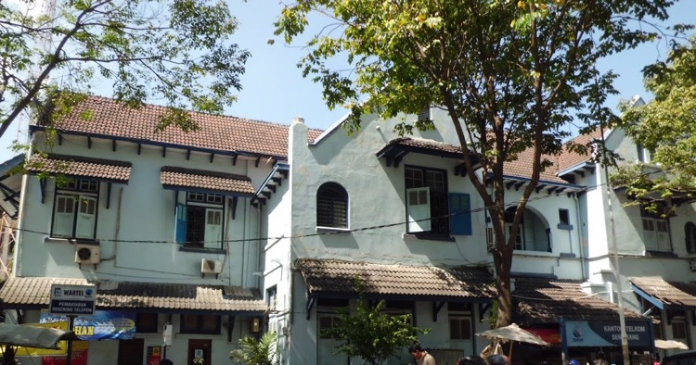
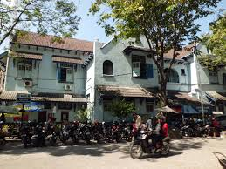
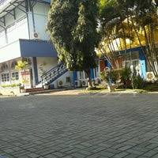
INFORMASI ASSET
ID Asset | ASSET-RTL-0002
Nama Gedung | Gd. Idle Kampung Kali Semarang
Alamat | Jl Mayjen Sutoyo 71 – 73 , Kampung Kali
Kota | Semarang
Titik Koordinat | -6.985853078342672 , 110.429173707962040
Pemilik | TELKOM
Status Asset | Komersial
Komersial by | PT. Indomarco Prismatama
Skema Kerjasama | Frenchise
Status Surat Tanah | HGB
Masa Berlaku Surat Tanah | 1-Mei-2030
Luas Tanah (m2) | 2.500
Panjang x Lebar Tanah (m) | 45x35
Bentuk Tanah | Persegi Panjang
Luas Bangunan (m2) | 600
Jumlah Lantai dan bangunan | 2 Lantai & 1 Bangunan
Luas Area Idle (m2) | 100
Jenis Asset | Bangunan Lama
Type Asset | Stand Alone
Batasan Lahan
- Utara | Perumahan penduduk
- Selatan | Jalan Anggrek
- Timur | Jl Sungkono
- Barat | Gedung Pemda
Informasi sekitar | Merupakan lalu lintas utama dan dekat dengan Mall Gede
Penggunaan Saat Ini | Leveraged
Usulan Penggunaan | -
Usulan Mitra | -
Jarak Usulan Mitra ke Lokasi (m) | -
Kapasitas Catudaya | 250 KVA
Keterangan
Area | Area 4 Jawa Tengah & DI Yogyakarta
Facility Management | FM Semarang
Last Update || By
Propar | propar_Gdg_Ilde_kampung | Link file bisa di kik/ tampilkan
Photo Gedung

MITRA - Menu Add or Update
Tambah/ Ubah |  | Catatan Temuan | Catatan Temuan 7Mei 2020
ID Perusahaan | (otomatis saat di simpan) |  | Msh tertulis "Nomor" seharusnya "ID Perusahaan"
Klasifikasi | < Combo Box> diambil dr data Master Klasifikasi | Combo Box agar di short asc | OK, hanya blm di sort ssi abjad
Brand | <text> |  | OK
Logo | <file upload jpg> |  | Posisinya blm sesuai, msh dibawah "PIC & No. Telpon"
Perusahaan | <text> |  | OK
Alamat Perusahaan | <text> |  | OK
PIC & Nomor Telpon | <text> | Saat ini text tdk cukup, kurang panjang shg tdk bisa input nama & telpon sebanyak 3 nama. Kasih type Long saja | OK
Jumlah Kerjasama Dengan GSD | <number> |  | OK
Mitra Requirement
- Luas Lahan (m2) | < Combo Box> diambil dr data Deskripsi Asset - Luas Tanah | Combo Box agar di short asc | OK
- Luas Bangunan (m2) | < Combo Box> diambil dr data Deskripsi Asset - Luas Bangunan | Combo Box agar di short asc | OK, hanya blm di sort
- Type Asset | < Combo Box> diambil dr data Deskripsi Asset - Type Asset | Saat ini msh mngacu pada Jenis bangunan, Type Asset belum dibuat di Web | Msh tertulis "Jenis Bangunan" seharusnya "Type Asset" & Data Master Type Asset belum ada & agar di sort ssi abjad
- Special Request | <text> |  | OK
Skema Kerjasama | < Combo Box> diambil dr data Master Skema Kerjasama | Combo Box agar di short asc | OK
Keterangan | <text> |  | OK
Penanggung Jawab Mitra | < Combo Box> diambil dr data Master PIC Mitra | *) PIC Mitra blm ada di data Master, PIC Mitra agar dibuatkan tersendiri dgn kolom Nama & No Telpon | OK, hanya blm ada di Data Master
Aktif ?
Simpan
Batal
 |  | TYPE ASSET
 |  | 1. TANAH KOSONG
 |  | 2. STAND ALONE
 |  | 3. OFFICE BUILDING
 |  | 4. FLEXIBLE ASSET

MITRA - Data View Detil
INFORMASI UMUM |  | Catatan Temuan 7Mei 2020
ID Perusahaan | M.2004-0014 | Belum muncul ID Perusahaan
Klasifikasi | F & B | OK
Brand | McDonald's | OK
Logo Brand |  | OK
Perusahaan | PT. Rekso Nasional Food | OK
Alamat Perusahaan | Graha Rekso Building, Mezzazine Floor Jl. Boulevard Artha Gading Kav.A1 Sentra Bisnis Artha Gading Kelapa Gading, Jakarta Utara | OK
PIC & No. Telepon | 1. Ibu Ratna - 08111111 2. Bapak Bhama - 0822222 3. Bapak Erik Marino - 0833333 | OK, hanya tampilan msh memanjang tdk ke bawah setiap PIC Dirapikan kebawah. Contoh : 1. Mr. X - 081234567890 2. Mr. XX - 081234567890
Jml Kerjasama dgn GSD | 2 | OK
Penanggung Jawab Mitra | Nabila | Belum ada "Penanggung Jawab Mitra " (Tambahan Requirement)
MITRA REQUIREMENT

Luas Lahan (m2) | 1001-2000 | OK
Luas Bangunan (m2) | 301-500 | OK
Type Asset | Stand Alone | Masih tertulis "Jenis Bangunan", seharusnya "Type Asset"
Special Request | Lokasi di jalan utama (prioritas hoek) dan kapasitas listrik 131 KVA | OK
Skema Kerjasama | Rev share dgn MTR | OK
Keterangan | McD adalah perusahaan Multinasional yang ber afiliasi dgn Pers Amerika … | OK

